Senior
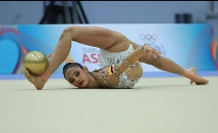
RANK | DEPARTAMENTO | GIMNASTA | EVENTO | ARO | BALON | MAZAS | CINTA | TOTAL | TOTAL
1 | BOY | Orian Viñas | Chequeo Nacional 2024 | 25.900 | 28.050 | 26.800 | 27.350 | 108.100 | 118.900
 |  |  | Pacific Rim | 26.600 | 27.550 | 28.360 | 25.100 | 107.610
 |  |  | Pacific Rim Finales | 28.250 | 26.300 | 22.950 | 26.850 | 104.350
 |  |  | Nacional Paipa | 30.400 | 29.000 | 30.300 | 27.100 | 116.800
 |  |  | Finales Paipa | 28.000 | 30.700 | 27.100 | 26.900 | 112.700
 |  |  | Campeonato Panamericano | 27.100 | 28.500 | 28.100 | 22.850 | 106.550
 |  |  | Finales Panamericano |  |  | 27.050
 |  |  | Segundo nacional Paipa | 29.200 | 27.650 | 28.650 | 25.850
 |  |  | Sudanmericano Senior | 28.650 | 30.150 | 28.050 | 24.600
 |  |  | Finales Sudamericano | 30.550 | 29.600 |  | 26.550
 |  |  | MEJOR NOTA | 30.550 | 30.700 | 30.300 | 27.350 | 118.900

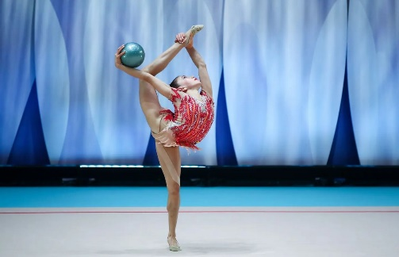
RANK | DEPARTAMENTO | GIMNASTA | EVENTO | ARO | BALON | MAZAS | CINTA | TOTAL
2 | CAL | Manuela Gallego | Chequeo Nacional 2024 | 25.800 | 24.600 | 23.350 | 23.400 | 97.150 | 104.800
 |  |  | Nacioanal Paipa | 28.200 | 25.800 | 26.400 | 24.400
 |  |  | Finales Paipa | 27.900 | 25.000 | 24.400 | 22.000
 |  |  | Campeonato Panamericano | 23.500 |  | 22.900
 |  |  | Segundo Nacional Paipa | 25.300 | 23.500 | 25.100 | 20.350
 |  |  | Sudanmericano Senior | 27.050 | 23.750 | 21.450 | 20.650
 |  |  | MEJOR NOTA | 28.200 | 25.800 | 26.400 | 24.400 | 104.800

RANK | DEPARTAMENTO | GIMNASTA | EVENTO | ARO | BALON | MAZAS | CINTA | TOTAL | TOTAL
3 | ANT | Luna Henao | Chequeo Nacional 2024 | 29.100 | 26.450 | 21.900 | 22.550 | 100.000 | 104.750
 |  |  | Pacific Rim | 22.600 | 21.300 | 15.800 | 21.150 | 80.850
 |  |  | Nacional Paipa | 24.300 | 26.400 | 21.900 | 23.700
 |  |  | Final Paipa |  | 26.300 |  | 23.300
 |  |  | Copa mundo Milan | 26.600 | 23.150 | 23.150 | 21.200
 |  |  | Segundo Nacional Paipa | 18.900 | 20.950 | 25.5 | 18.050
 |  |  | MEJOR NOTA | 29.100 | 26.450 | 25.500 | 23.700 | 104.750

RANK | DEPARTAMENTO | GIMNASTA | EVENTO | ARO | BALON | MAZAS | CINTA | TOTAL | TOTAL
4 | BOG | Nicol Mora | Nacional Piapa | 23.000 | 25.900 | 26.000 | 23.700 | 98.600 | 101.300
 |  |  | Final Paipa |  |  | 25.000 |  | 25.000
 |  |  | Segundo nacional,Paipa | 25.700 | 24.100 | 23.000 | 23.500
 |  |  | Sudanmericano Senior | 22.800 |  | 23.750
 |  |  | Finales Sudamericano
 |  |  | MEJOR NOTA | 25.700 | 25.900 | 26.000 | 23.700 | 101.300
RANK | DEPARTAMENTO | GIMNASTA | EVENTO | ARO | BALON | MAZAS | CINTA | TOTAL | TOTAL
5 | ANT | Helena Londoño | Campeonato Nacianal 2024 | 22.500 | 27.100 | 24.100 | 23.300 |  | 99.700
 |  |  | Finales Paipa |  | 27.200 | 25.000 | 25.000
 |  |  | Campeonato Panamericano |  | 25.500 |  | 20.600
 |  |  | Segundo nacional,Paipa | 21.450 | 24.250 | 22.350 | 22.650
 |  |  | Sudanmericano Senior |  | 24.700 |  | 22.150
 |  |  | Finales Sudamericano
 |  |  | MEJOR NOTA | 22.500 | 27.200 | 25.000 | 25.000 | 99.700

RANK | DEPARTAMENTO | GIMNASTA | EVENTO | ARO | BALON | MAZAS | CINTA | TOTAL
6 | BOG | Natalia Briel | Nacioanal Paipa | 24.200 | 26.800 | 23.900 | 23.700 |  | 98.600
 |  |  | Finales Paioa
 |  |  | Copa sudamericana | 26.250 | 24.950 | 17.550 | 22.500
 |  |  | Finales Copa sudamericana | 24.350 | 24.950 |  | 23.300
 |  |  | MEJOR NOTA | 26.250 | 26.800 | 23.900 | 23.700 | 100.650

RANK | DEPARTAMENTO | GIMNASTA | EVENTO | ARO | BALON | MAZAS | CINTA | TOTAL | TOTAL
7 | VALL | Maria del Mar Quiroga | Campeonato Nacional 2024 | 24.200 | 25.700 | 22.800 | 19.600 |  | 95.400
 |  |  | Finales Paipa |  | 24.200 | 25.900
 |  |  | Segundo Nacional 2024 | 23.550 | 24.500 | 20.000 | 22.650
 |  |  | MEJOR NOTA | 24.200 | 25.700 | 25.900 | 19.600 | 95.400

RANK | DEPARTAMENTO | GIMNASTA | EVENTO | ARO | BALON | MAZAS | CINTA | TOTAL | TOTAL
8 | ANT | Salome Ricauter | Segundo Nacional 2024 | 26.700 | 23.650 | 20.100 | 20.650 |  | 93.200
 |  |  | Copa sudamericana | 21.400 | 22.200 | 21.700 | 18.450
 |  |  | Finales Copa sudamericana |  |  | 22.200
 |  |  | MEJOR NOTA | 26.700 | 23.650 | 22.200 | 20.650 | 93.200

Juveniles
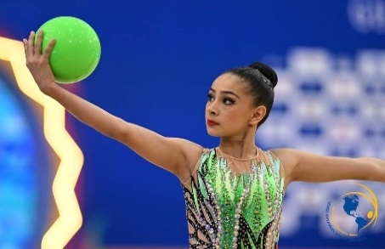
RANK | DEPARTAMENTO | GIMNASTA | EVENTO | ARO | BALON | MAZAS | CINTA | TOTAL | TOTAL
1 | CAL | Sara Correa | Chequeo Nacional 2024 | 22.750 | 24.150 | 23.100 | 22.550 | 92.550 | 100.150
 |  |  | Pacific Rim | 19.450 | 21.000 | 23.100 | 21.100 | 84.650
 |  |  | Pacific Rim Finales |  | 23.000 | 19.350 | 19.300
 |  |  | Nacional Paipa | 25.500 | 23.800 | 19.100 | 25.400
 |  |  | Finales Paipa | 23.500 | 21.900 | 21.300 | 23.600
 |  |  | Campeona panamericano | 21.900 | 21.300 | 19.500 | 14.150
 |  |  | Segundo nacional,Paipa | 21.850 | 21.050 | 22.150 | 21.850
 |  |  | Juegos nacionales junior | 24.400 | 22.600 | 23.050 | 21.000
 |  |  | Finales JJ.NN | 24.700 | 25.800 | 21.650 | 23.100
 |  |  | Sudamericano grupo de edades | 25.850 | 21.000 | 22.650 | 18.000
 |  |  | Finales Sudamericano | 19.900
 |  |  | MEJOR NOTA | 25.850 | 25.800 | 23.100 | 25.400 | 100.150

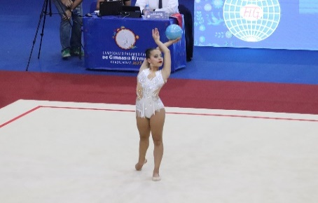
RANK | DEPARTAMENTO | GIMNASTA | EVENTO | ARO | BALON | MAZAS | CINTA | TOTAL | TOTAL
2 | BOG | Emiliana Vargas | Chequeo Nacional 2024 | 22.300 | 23.500 | 21.300 | 22.450 | 89.550 | 98.500
 |  |  | Pacific Rim | 20.600 | 22.600 | 20.750 | 14.950 | 78.900
 |  |  | Pacific Rim Finales |  | 18.150
 |  |  | Nacional Paipa | 21.500 | 24.500 | 22.300 | 20.900
 |  |  | Finales Paipa |  | 24.000 |  | 19.800
 |  |  | Campeonato panamericano |  | 23.300 | 23.750 | 23.000
 |  |  | Segundo nacional,Paipa | 18.050 | 0.000 | 21.150 | 22.300
 |  |  | Juegos nacionales junior | 25.400 | 24.500 | 22.800 | 20.100
 |  |  | Finales JJ,NN | 25.100 | 23.100 | 25.600
 |  |  | MEJOR NOTA | 25.400 | 24.500 | 25.600 | 23.000 | 98.500

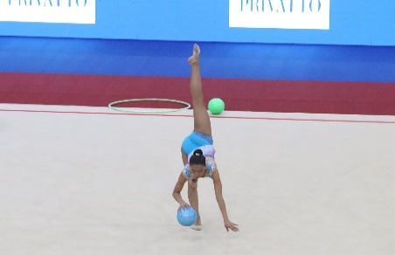
RANK | DEPARTAMENTO | GIMNASTA | EVENTO | ARO | BALON | MAZAS | CINTA | TOTAL | TOTAL
3 | BOG | Juliana Villareal | Chequeo Nacional 2024 | 23.650 | 23.950 | 23.200 | 24.050 | 94.850 | 98.300
 |  |  | Pacific Rim | 21.200 | 18.000 | 21.700 | 17.800 | 78.700
 |  |  | Pacific Rim Finales | 22.550
 |  |  | Nacional Paipa | 25.400 | 23.200 | 23.800 | 22.200
 |  |  | Finales Paipa | 24.300 | 24.500 | 24.100 | 22.100
 |  |  | Campeonato panamericano | 24.000 | 22.450 | 24.350 | 22.150
 |  |  | Juegos nacionales Junior | 24.600 | 23.800 | 22.600 | 21.600
 |  |  | Finales JJ.NN | 24.600 | 23.900 | 24.200 | 20.200
 |  |  | MEJOR NOTA | 25.400 | 24.500 | 24.350 | 24.050 | 98.300
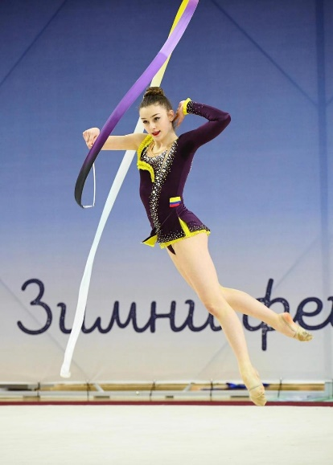
RANK | DEPARTAMENTO | GIMNASTA | EVENTO | ARO | BALON | MAZAS | CINTA | TOTAL | TOTAL
4 | BOG | ADRIANA ZULETA | Chequeo Nacional 2024 | 22.700 | 21.400 | 20.450 | 21.100 | 85.650 | 98.000
 |  |  | Sofia Cup | 25.950 | 20.550 | 20.050 | 21.650 | 88.200
 |  |  | Nacional Paipa | 22.100 | 23.200 | 23.400 | 19.500 | 88.200
 |  |  | Finales Paipa | 21.400 |  | 20.600 |  | 42.000
 |  |  | Torneo Juietta Chismanova | 22.400 | 22.850 | 21.600 | 21.450
 |  |  | Finales Julieta Chismanova | 22.700 | 21.900 | 22.950 | 22.250
 |  |  | Segundo nacional,Paipa | 22.400 | 23.100 | 22.100 | 22.250
 |  |  | Juegos nacionales junior | 22.800 | 21.300 | 21.300 | 23.500
 |  |  | Finales JJ,NN Junior |  |  |  | 21.800
 |  |  | Sudamericano grupo de edades | 24.150 | 23.750 | 22.050 | 21.650
 |  |  | Finales sudamericano |  | 25.150 |  | 21.900
 |  |  | MEJOR NOTA | 25.950 | 25.150 | 23.400 | 23.500 | 98.000

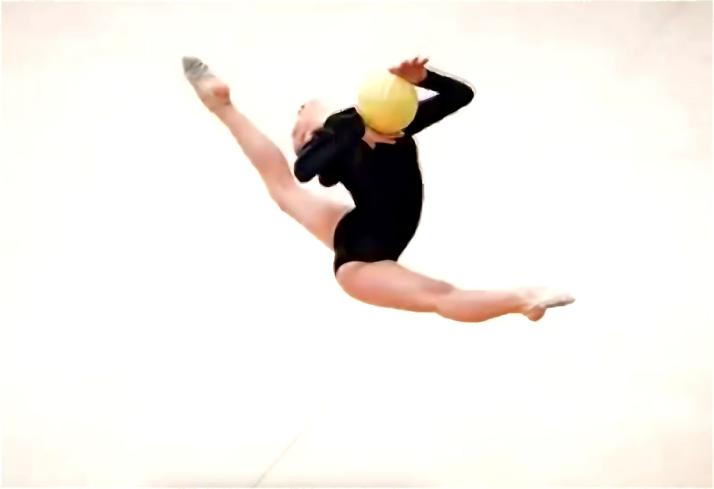
RANK | DEPARTAMENTO | GIMNASTA | EVENTO | ARO | BALON | MAZAS | CINTA | TOTAL | TOTAL
5 | BOY | Mariana Patiño | Chequeo Nacional 2024 | 22.350 | 21.000 | 23.500 | 23.900 | 90.750 | 97.150
 |  |  | Nacional Paipa | 23.600 | 23.300 | 21.300 | 17.200 | 85.400
 |  |  | Finales Paipa | 25.100 | 22.700 | 20.700 | 18.000 | 86.500
 |  |  | Campeonato panamericano | 19.500
 |  |  | Segundo nacional,Paipa | 25.300 | 22.150 | 21.300 | 21.600
 |  |  | Juegos nacionales junior | 22.600 | 22.350 | 24.050 | 20.100
 |  |  | Finales JJ.NN | 23.000 | 22.000 | 24.650 | 22.600
 |  |  | Sudamericano grupo de edades | 24.550 | 22.150 | 19.250 | 22.800
 |  |  | Finales Sudamericano | 24.050 |  |  | 22.550
 |  |  | MEJOR NOTA | 25.300 | 23.300 | 24.650 | 23.900 | 97.150

RANK | DEPARTAMENTO | GIMNASTA | EVENTO | ARO | BALON | MAZAS | CINTA | TOTAL | TOTAL
6 | CAL | EMILIA OSPINA | Nacional Paipa | 20.600 | 21.800 | 18.500 | 15.800 |  | 84.600
 |  |  | Finales Paipa | 20.000 | 19.300
 |  |  | Segundo nacional,Paipa | 21.100 | 21.150 | 18.850 | 19.800
 |  |  | Juegos nacionales junior | 22.450 | 19.950 | 20.400 | 18.850
 |  |  | Finales JJ.NN | 22.600
 |  |  | MEJOR NOTA | 22.600 | 21.800 | 20.400 | 19.800 | 84.600

RANK | DEPARTAMENTO | GIMNASTA | EVENTO | ARO | BALON | MAZAS | CINTA | TOTAL | TOTAL
6 | VAL | SALOME MUÑOS | Chequeo Nacional 2024 | 17.700 | 19.450 | 18.650 | 20.600 | 76.400 | 82.300
 |  |  | Nacional Paipa | 18.000 | 18.100 | 20.000 | 16.300 | 72.400
 |  |  | Finales Paipa |  |  | 20.200 |  | 20.200
 |  |  | Segundo nacional,Paipa | 20.850 | 20.650 | 18.650 | 19.050
 |  |  | MEJOR NOTA | 20.850 | 20.650 | 20.200 | 20.600 | 82.300

RANK | DEPARTAMENTO | GIMNASTA | EVENTO | ARO | BALON | MAZAS | CINTA | TOTAL | TOTAL
8 | ANT | SUSANA TORRES | Nacional Paipa | 19.300 | 18.100 | 22.900 | 15.900 |  | 80.750
 |  |  | Finales Paipa | 16.700 | 16.700 | 19.900
 |  |  | Segundo nacional,Paipa | 15.950 | 14.550 | 18.700 | 20.450
 |  |  | Juegos nacionales junior |  |  | 21.600 | 17.900
 |  |  | Finales JJ,NN
 |  |  | MEJOR NOTA | 19.300 | 18.100 | 22.900 | 20.450 | 80.750

